Sheet1
Overflow
X
Y
X3
Y3
Cin
Cin
X
Y
X2
Y2
Cin
Cin
X
Y
X1
Y1
Cin
Cin
X
Y
X0
Y0
Cin
Cin
0
 | Half Adder |  |  |  |  |  |  |  | Input |  | Output
 | Sumador de dos bits |  |  |  |  |  | Numeric Overflow |  | X | Y | Carry | Res ( X + Y ) |  | Res : |  | Res | carry3 | carry2 | carry1 | carry0 | 0
 |  |  |  |  |  |  | 1 |  | 0 | 0 | 0 | 0 |  |  | X' and Y | 1 | Error si es 1 | x3 | x2 | x1 | x0 | X
 | 0 |  |  | 0 |  | 1 |  | 1 | 0 | 1 | 0 | 1 |  |  | X and Y' | 1 | Ok si es 0 | y3 | y2 | y1 | y0 | Y
+ | 0 |  | + | 1 | + | 0 | + | 1 | 1 | 0 | 0 | 1
 | 0 |  |  | 1 |  | 1 |  | 0 | 1 | 1 | 1 | 0 |  |  | (X' and Y) or (X and Y') = X xor Y |  |  | res3 | res2 | res1 | res0 | Res
 |  |  |  |  |  |  |  |  |  |  |  |  |  |  |  |  |  |  |  |  |  |  | Input |  |  | Output
 |  |  |  |  |  |  | 1 |  |  |  |  |  |  |  |  |  |  |  |  |  |  |  | Cin | Xi | Yi | Cout | Resultado
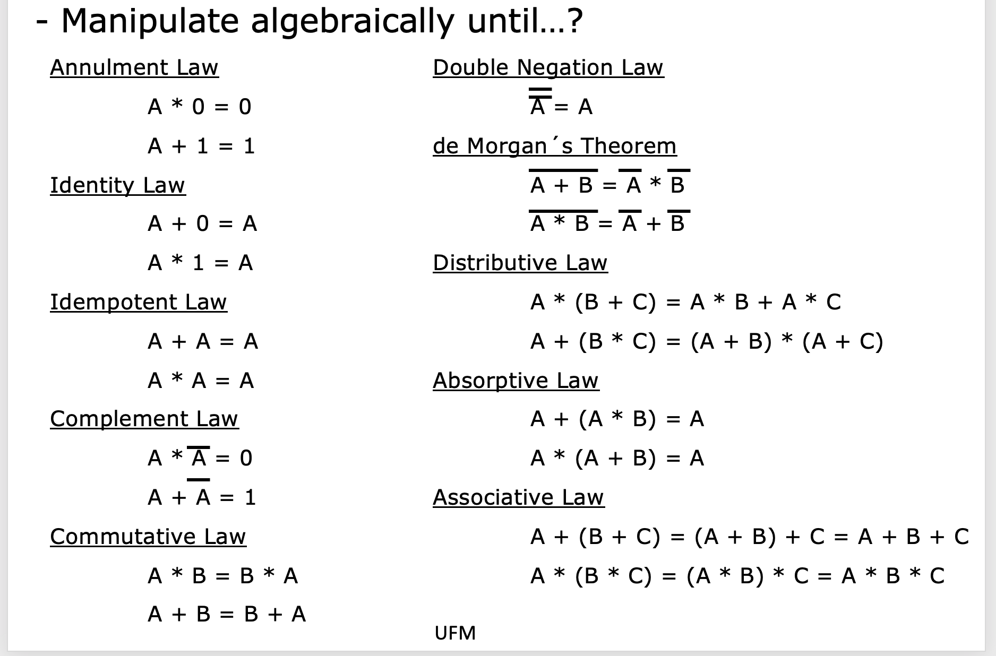
 |  |  |  |  |  |  |  | 9 |  |  |  |  |  | Carry: | X and Y |  | Full Adder de 2 bits..!! |  |  |  |  |  | 0 | 0 | 0 | 0 | 0
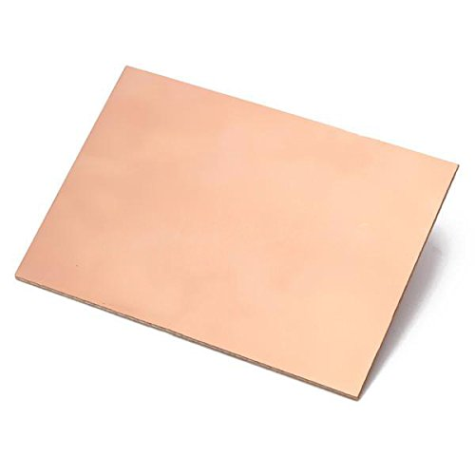
 |  |  |  |  |  |  | + | 3 |  |  |  |  |  |  |  |  |  |  |  |  |  |  | 0 | 0 | 1 | 0 | 1
 |  |  |  |  |  |  | 1 | 2 | Input |  | Output |  |  |  |  |  | Input |  |  | Output |  |  | 0 | 1 | 0 | 0 | 1
Co
Resultado
Co
Resultado
Co
Resultado
Co
Resultado
Co
Resultado
Co
Resultado
Co
Resultado
Co
Resultado
Numeric Overflow |  | (Y2K) |  |  |  |  |  |  |  |  |  |  |  |  |  |  | Cin | Xi | Yi | Cout | Resultado |  | 0 | 1 | 1 | 1 | 0
1 | 1 | 1 | 1 |  |  |  |  |  |  |  |  |  |  |  |  |  | 0 | 0 | 0 | 0 | 0 |  | 1 | 0 | 0 | 0 | 1
 | 1 | 1 | 1 | 1 |  |  |  |  |  |  |  |  |  |  |  |  | 0 | 0 | 1 | 0 | 1 |  | 1 | 0 | 1 | 1 | 0
 | 0 | 0 | 0 | 1 |  |  |  |  |  |  |  |  |  |  |  |  | 0 | 1 | 0 | 0 | 1 |  | 1 | 1 | 0 | 1 | 0
 | 0 | 0 | 0 | 0 |  |  |  |  |  |  |  |  |  |  |  |  | 0 | 1 | 1 | 1 | 0 |  | 1 | 1 | 1 | 1 | 1 | a = b + c
 |  |  |  |  |  |  |  |  | Bool |  |  |  |  |  |  |  | 1 | 0 | 0 | 0 | 1 |  |  |  |  |  |  | a = b * c
 |  |  |  |  |  |  |  |  | Mama: |  |  |  |  |  |  |  | 1 | 0 | 1 | 1 | 0
 |  |  |  |  |  |  |  |  | Si queres ir a la fiesta entonces: lavas el carro y te llevas a tu hermanit@ |  |  |  |  |  |  |  | 1 | 1 | 0 | 1 | 0 |  | Resultado

X3
Y3
X2
Y2
X1
Y1
X0
Y0
 |  |  |  |  |  |  |  |  |  |  |  |  |  |  |  |  | 1 | 1 | 1 | 1 | 1
 |  |  |  |  |  |  |  |  |  |  |  |  |  |  |  |  |  |  |  |  |  |  | Cin\XY | 00 | 01 | 11 | 10
 |  |  |  |  |  |  |  |  | lavas el carro | llevar hermanit@ | Fiesta |  |  |  |  |  |  |  |  |  |  |  | 0 | 0 | 1 | 0 | 1
 |  |  |  |  |  |  |  |  | FALSE | FALSE | FALSE |  | Fiesta: LC and LLH |  |  |  |  |  |  |  |  |  | 1 | 1 | 0 | 1 | 0
 |  |  |  |  |  |  |  |  | FALSE | TRUE | FALSE
 |  |  |  |  |  |  |  |  | TRUE | FALSE | FALSE |  |  |  |  |  | Resultado
 |  |  |  |  |  |  |  |  | TRUE | TRUE | TRUE |  |  |  |  |  |  | (C'in * Xi' * Yi) + (C'in * Xi * Yi') + (Cin * Xi' * Yi') + (Cin * Xi * Yi)
 |  |  |  |  |  |  |  |  |  |  |  |  |  |  |  |  |  |  |  |  |  |  | Cout
 |  |  |  |  |  |  |  |  |  |  |  |  |  |  |  |  | - | Distributive , C'in y Cin
 |  |  |  |  |  |  |  |  |  |  |  |  |  |  |  |  |  | C'in * [ (Xi' * Yi) + (Xi * Yi') ] + Cin [ (Xi' * Yi') + (Xi * Yi) ] |  |  |  |  | Cin\XY | 00 | 01 | 11 | 10
Resultado
Resultado
Resultado
Resultado
 |  |  |  |  |  |  |  |  |  |  |  |  |  |  |  |  |  |  |  |  |  |  | 0 | 0 | 0 | 1 | 0
 |  |  |  |  |  |  |  |  |  |  |  |  |  |  |  |  | - | Aplicando XOR |  |  |  |  | 1 | 0 | 1 | 1 | 1
 |  |  |  |  |  |  |  |  |  |  |  |  |  |  |  |  |  | C'in * [ Xi xor Yi ] + Cin [ Xi xor Yi]'
ALU
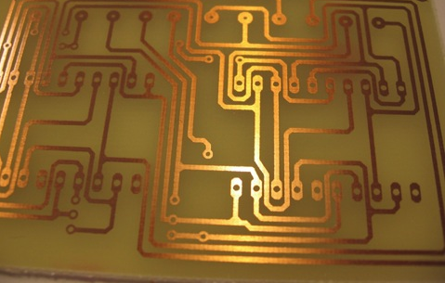
 |  |  |  |  |  |  |  |  |  |  |  |  |  |  |  |  | - | Sutituir Xi xor Yi => H
 |  |  |  |  |  |  |  |  |  |  |  |  |  |  |  |  |  | C'in * H + Cin * H' |  |  |  |  | X * Y

 |  |  |  |  |  |  |  |  |  |  |  |  |  |  |  |  | - | Cin xor H |  |  |  |  | Cin * Y

 |  |  |  |  |  |  |  |  |  |  |  |  |  |  |  |  | - | Regresando la sustitición de H |  |  |  |  | Cin * X
 |  |  |  |  |  |  |  |  |  |  |  |  |  |  |  |  |  | Cin xor Xi xor Yi
 |  |  |  |  |  |  |  |  |  |  |  |  |  |  |  |  |  |  |  |  |  |  | X * Y + Cin * Y + Cin * X

 |  |  |  |  |  |  |  |  |  |  |  |  |  |  |  |  | Cout |  |  |  |  |  | X * Y + Cin * ( X + Y)
 |  |  |  |  |  |  |  |  |  |  |  |  |  |  |  |  |  | (C'in * Xi * Yi) + (Cin * Xi' * Yi) + (Cin * Xi * Yi') + (Cin * Xi * Yi)

 |  |  |  |  |  |  |  |  |  |  |  |  |  |  |  |  |  | Distributive Yi
 |  |  |  |  |  |  |  |  |  |  |  |  |  |  |  |  |  | Yi * (C'in * Xi + Cin * Xi') + (Cin * Xi * Yi') + (Cin * Xi * Yi)

 |  |  |  |  |  |  |  |  |  |  |  |  |  |  |  |  |  | Distributive Cin * Xi
 |  |  |  |  |  |  |  |  |  |  |  |  |  |  |  |  |  | Yi * (C'in * Xi + Cin * Xi') + Cin * Xi * (Yi' + Yi)

 |  |  |  |  |  |  |  |  |  |  |  |  |  |  |  |  |  | Xor
 |  |  |  |  |  |  |  |  |  |  |  |  |  |  |  |  |  | Yi * (Cin xor Xi) + Cin * Xi * (Yi' + Yi)

 |  |  |  |  |  |  |  |  |  |  |  |  |  |  |  |  |  | Complement law
 |  |  |  |  |  |  |  |  |  |  |  |  |  |  |  |  |  | Yi * (Cin xor Xi) + Cin * Xi

